Dijkstra
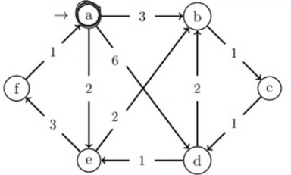
 |  |  |  |  | NOTE: add össze a távolságokat!!!
 |  |  |  |  | Note: ha ugyan az a táv, akkor bekerülés sorrendje alapján (minPrQueue)
 |  |  |  |  | Note: utolsó csúcsra már nem megy le

(D, Pi) értékek Q-ban |  |  |  |  |  | Kiterjesztett csúcs: d
a | b | c | d | e | f
0 | / | / | / | / | / | -
- | 3,a |  | 6,a | 2,a |  | a:0
 |  |  |  | - | 5,e | e:2
 | - | 4.c |  |  |  | b:3
 |  | - | 5,c |  |  | c:4
 |  |  |  |  | - | f:5

/,0 | 3,a | 4,c | 5,c | 2,a | 5,e | Eredmény

BFS
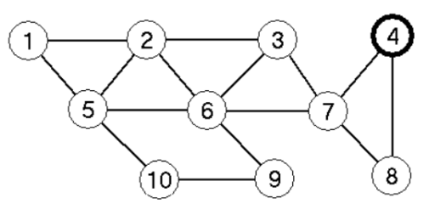
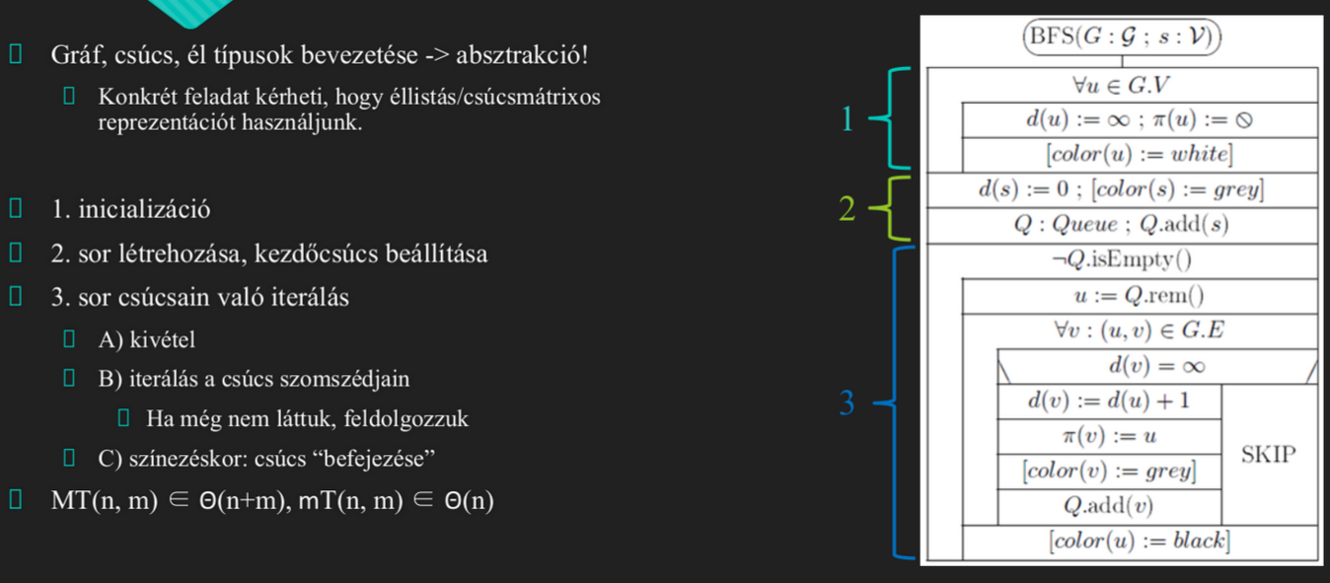

(D, Pi) értékek Q-ban |  |  |  |  |  |  |  |  |  | Sor tartalma | Kit. csúcs | d
1 | 2 | 3 | 4 | 5 | 6 | 7 | 8 | 9 | 10
/ | / | / | 0 | / | / | / | / | / | / | <4>
 |  |  |  |  |  | 1.4 | 1.4 |  |  | 7.8 | 4 | 0
 |  | 2.7 |  |  | 2.7 |  |  |  |  | 8,3,6 | 7 | 1
 |  |  |  |  |  |  |  |  |  | 3.6 | 8 | 1
 | 3.3 |  |  |  |  |  |  |  |  | 6.2 | 3 | 2
 |  |  |  | 3.6 |  |  |  | 3.6 |  | 2,5,9 | 6 | 2
4.2 |  |  |  |  |  |  |  |  |  | 5,9,1 | 2 | 3
 |  |  |  |  |  |  |  |  | 4.5 | 9,1,10 | 5 | 3
 |  |  |  |  |  |  |  |  |  | 1,10 | 9 | 3
 |  |  |  |  |  |  |  |  |  | 10 | 1 | 4
 |  |  |  |  |  |  |  |  |  | / | 10 | 5
4.2 | 3.3 | 2.7 | 0 | 3.6 | 2.7 | 1.4 | 1.4 | 3.6 | 4.5

